Matriz de soluções
 |  | Grupo | Data de criação: 24/10/2017
 |  |  | Data da versão: 21/03/2017
 |  |  | Versão: 2.0
 |  | Luca Facciolo Avy Pinto Nicolas Fonteyne Gabriel Avy | Resumo: A partir da norma de segurança do trabalho NR-12, este documento destaca os requisitos mínimos que devem ser adotados para garantir a integridade física dos futuros operadores do dispositivo a ser confeccionado na disciplina de Projeto Mecatrônico.
 |  | Função/Solução | Métodos
 |  |  | 1 | 2 | 3 | 4
Receber Peça | A | Zeramento | 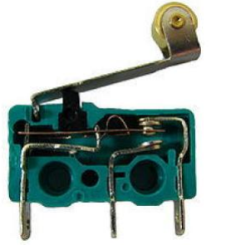 Chave de fim-de-curso | 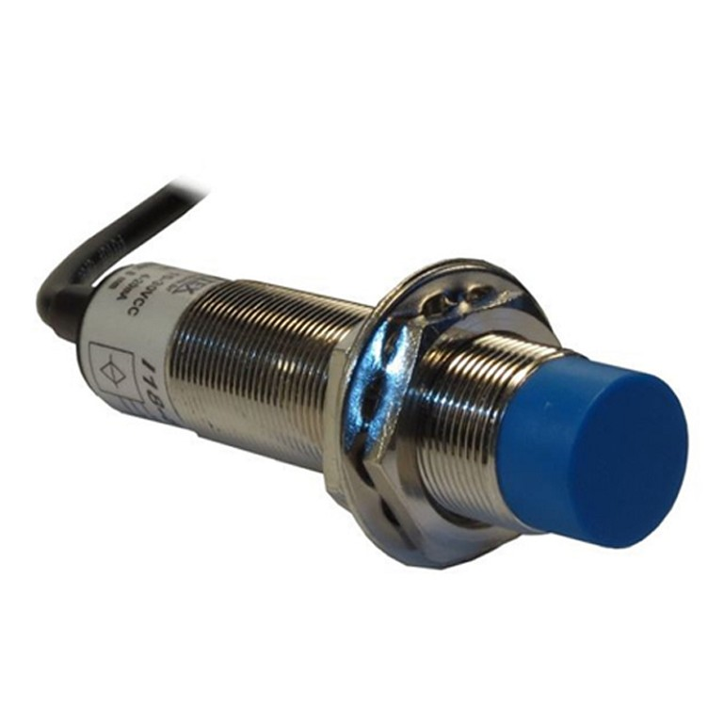 Sensor indutivo | 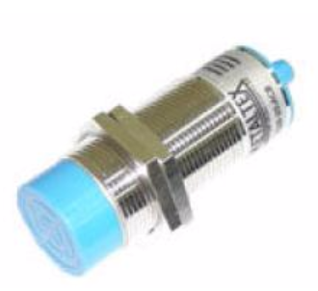 Sensor capacitivo | 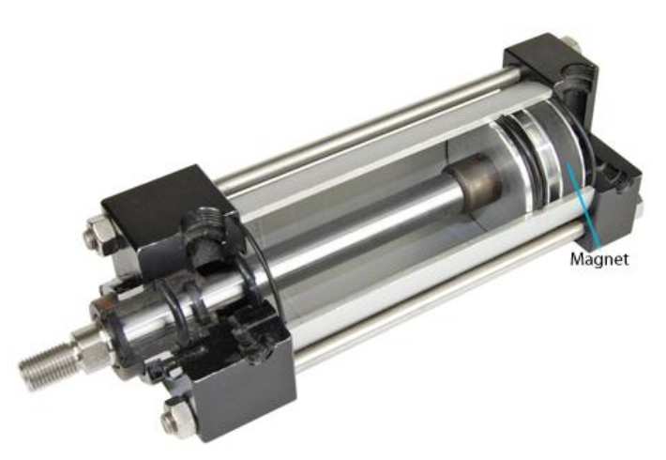 Sensor magnético
 | B | Referenciamento de posição | 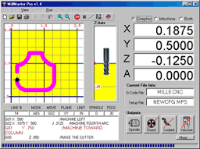 Via software | LVDT | Encoder Absoluto | 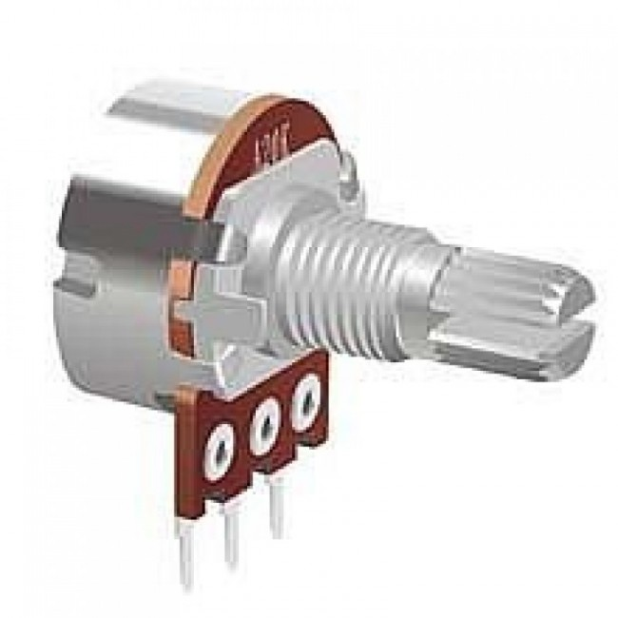 Potenciometro
Mover a ventosa de sucção para posição PEGA / ESTEIRA | C | Movimentar o eixo | 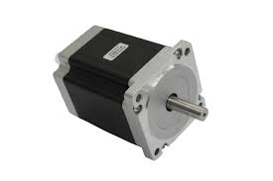 Motor de Passo | 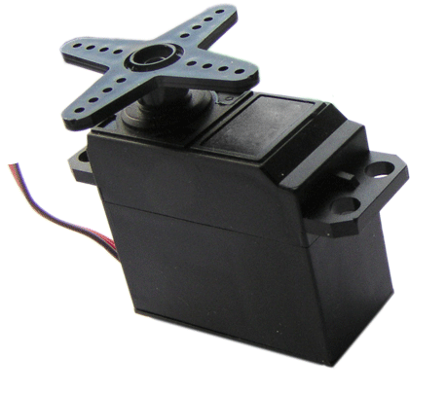 Servo motor | 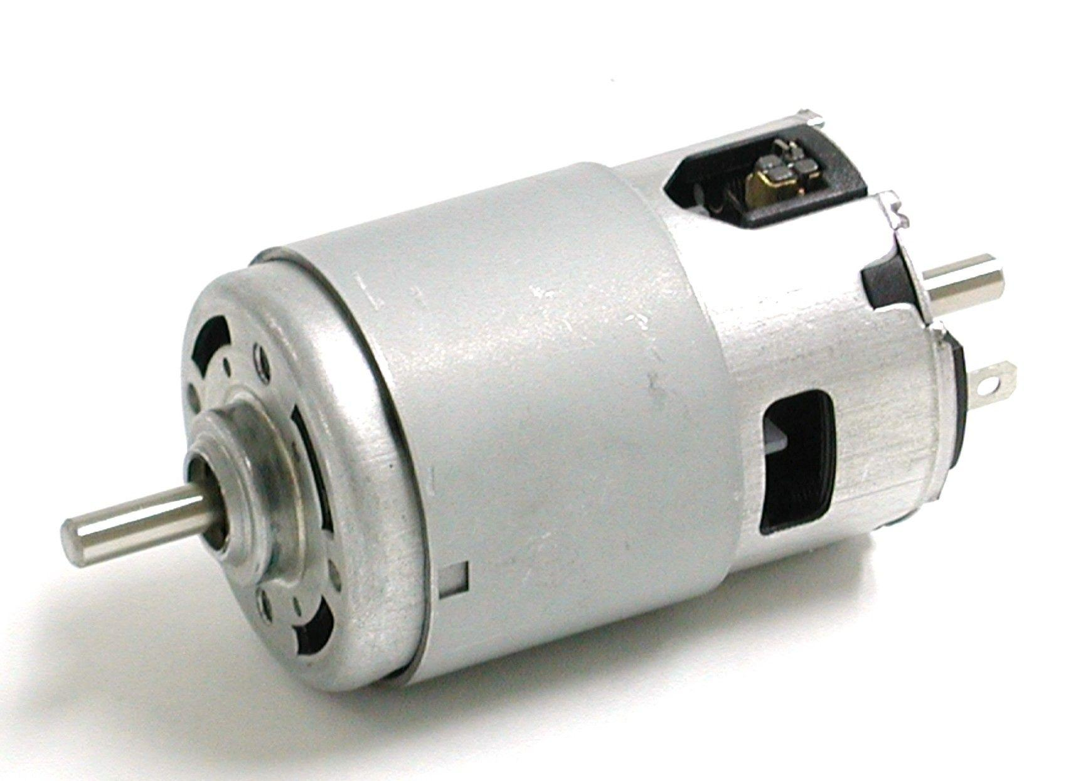 Motor DC
 | D | Identificar presença de material | Sensor optico difuso | 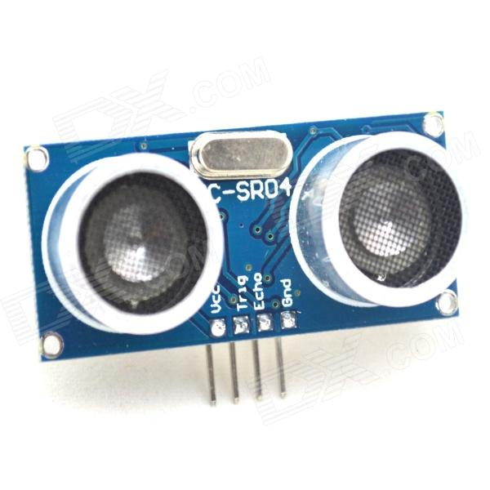 Ultrassönico | 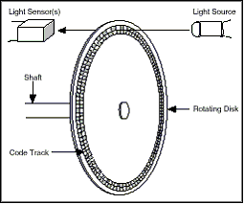 Encoder incremental
Soltar/Segurar Peça | E | Segurar peça | 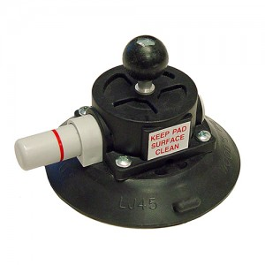 Ventosa de sucção
 | F | Acionamento Sucção | 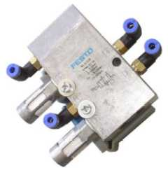 5/2 Vias | 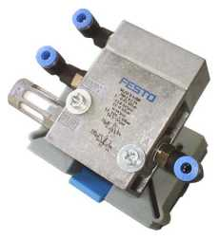 3/2 vias

 | o

matriz_pedro
 |  | Função/Solução | Métodos
 |  |  | 1 | 2 | 3 | 4 | 5 | 6 | 7
Receber Peça | A | Zeramento | Chave de fim-de-curso | Sensor indutivo | Sensor capacitivo | Sensor magnético
 | B | Referenciamento de posição | Sensor optico difuso | LVDT | Potenciometro | Encoder incremental | Encoder Absoluto | Ultrassönico | Via software
Verificar etiqueta | C | Identificar cor | 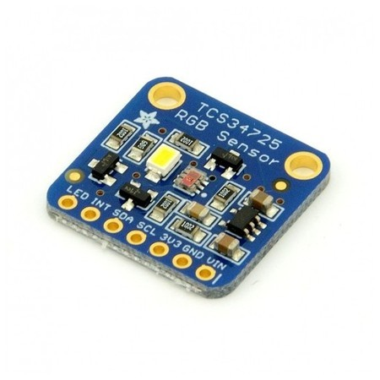 RGB sensor
Verificar diâmetro | D | Identificar as dimensões do objeto | 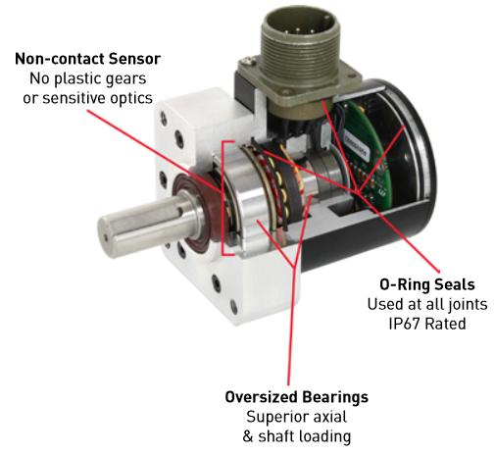 Resolver | 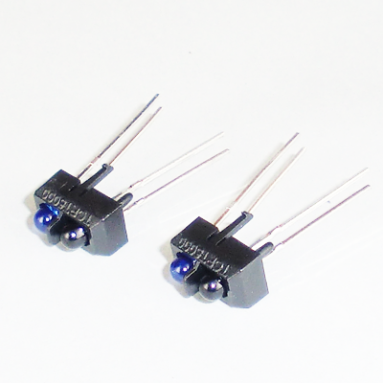 Sensor IR | sensor ultrassônico | 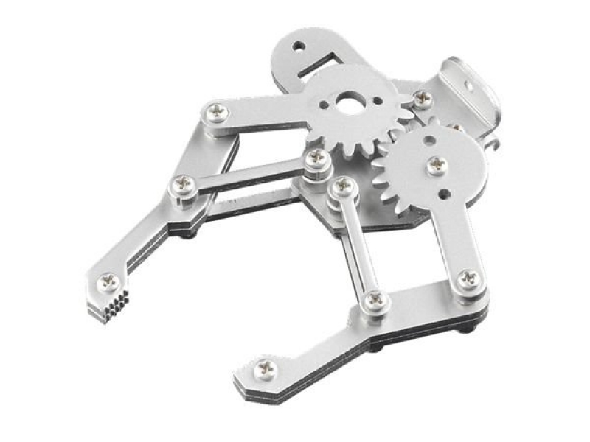 Medição pela garra
Mover garra posição PEGA/SOLTA | e | Movimentar o eixo Z | Motor de Passo | Servo motor | Motor DC
 | f | Movimentar a garra | Motor de Passo | Servo motor | 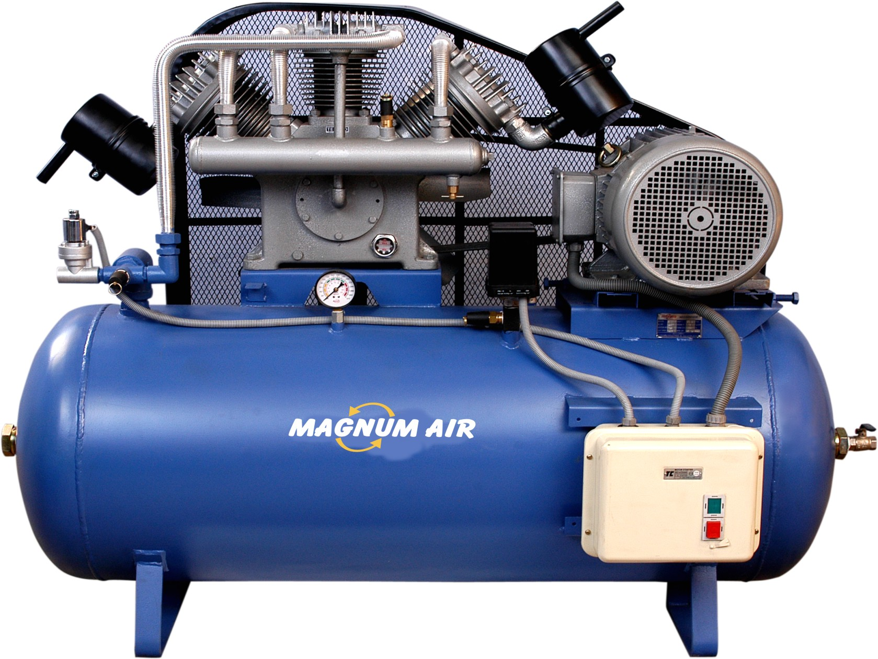 Compressor | Motor DC
 | g | Converter para movimento linear | Polia-correia | Fuso esférico | Fuso trapezoidal | Pinhão-cremalheira | Rodas de atrito
 | h | Método controle | Malha aberta | Malha fechada
 | i | Acoplamento | Rígidos | Elástico (flexíveis) | Rígido (atrito)
 | j | Mancais | 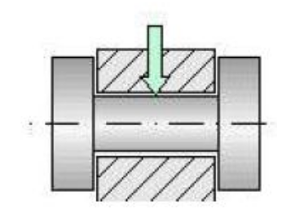 Radiais | Axiais | Radial/Axial
 | k | Rolamento | Esferas | Roletes | Agulha
Soltar/Pegar Peça | l | Segurar peça | Garra mecânica com hastes triangulares | 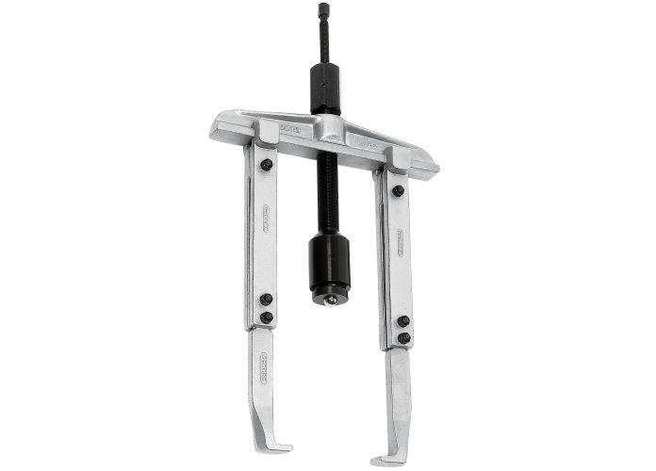 Pinça mecânica | Ventosa de sucção | 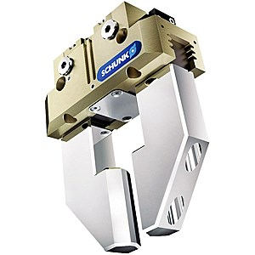 Garra pneumática

 |  |  |  |  |  |  |  |  |  | ___

Fatiole's Matriz de soluções
 |  | Grupo | Data de criação: 19/03/2017
 |  |  | Data da versão: 21/03/2017
 |  |  | Versão: 1.0
 |  | 2R | Resumo: A partir da norma de segurança do trabalho NR-12, este documento destaca os requisitos mínimos que devem ser adotados para garantir a integridade física dos futuros operadores do dispositivo a ser confeccionado na disciplina de Projeto Mecatrônico.
 |  | Função/Solução | Métodos
 |  |  | 1 | 2 | 3 | 4 | 5 | 6 | 7 | Fonte | Preço Unitário(R$) | Quantidade
Receber Peça | A | Zeramento | Chave de fim-de-curso | Sensor indutivo | Sensor capacitivo | Sensor magnético | NÃO TEM |  |  | http://produto.mercadolivre.com.br/MLB-770981682-chave-fim-de-curso-alavanca-reg-c-roldana-me-8108-_JM | 3.25 | 3
 | B | Referenciamento de posição | Sensor optico difuso | LVDT | Potenciometro | Encoder incremental | Encoder Absoluto | Ultrassönico | Via software |  | - | -
Verificar etiqueta | C | Identificar cor | RGB sensor |  |  |  |  |  |  | http://www.baudaeletronica.com.br/sensor-de-cor-tcs3200-dfrobot.html?gclid=Cj0KEQjwiI3HBRDv0q_qhqXZ-N4BEiQAOTiCHoQ0jJWMxjx-xmqL2Xfj4UUkHkiQHzKIzJxU9BXMgJMaApEe8P8HAQ | 20 | 1
Verificar diâmetro | D | Identificar as dimensões do objeto | Resolver | Sensor óptico difuso | sensor ultrassônico | Medição pela garra |  |  |  | http://produto.mercadolivre.com.br/MLB-770020828-sensor-fotoeletrico-optico-difuso-12-24vcc-na-nf-saida-rele-_JM | 355 | 1
Mover garra posição PEGA/SOLTA | e | Movimentar o eixo | Motor de Passo | Servo motor | Motor DC |  |  |  |  | https://www.submarino.com.br/produto/16504045/motor-de-passo-nema-23-12-kgf.cm-2-8a-action?WT.srch=1&condition=NEW&epar=&epar=bp_pl_00_go_g35220&gclid=Cj0KEQjwiI3HBRDv0q_qhqXZ-N4BEiQAOTiCHpw-PtxuI18z0TJQQKXSE_RlAHWry-fz6Sfk_N8MWtUaAlO88P8HAQ&opn=XMLGOOGLE&sellerId=20369007000192 | 134.9 | 3
 | f | Movimentar a garra | Motor de Passo | Servo motor | Motor DC | NAO POSSUI |  |  |  | https://www.submarino.com.br/produto/12712353/micro-motor-dc-12v-18200rpm?WT.srch=1&condition=NEW&epar=&epar=bp_pl_00_go_g35140&gclid=Cj0KEQjwiI3HBRDv0q_qhqXZ-N4BEiQAOTiCHiJVyZOkV_nABfM3o3pjQ6wYnAdZ1NvhlHCnluguVLYaAqYj8P8HAQ&opn=XMLGOOGLE&sellerId=20369007000192 | 17.9 | 1
 | g | Converter para movimento linear | Polia-correia | Fuso trapezoidal | Fuso esférico | Pinhão-cremalheira | Rodas de atrito |  |  | http://produto.mercadolivre.com.br/MLB-803873139-fuso-trapezoidal-em-aco-macico-1045-tr20x1000mm-passo-4mm-_JM | 49.9
 | h | Método controle | Malha aberta | Malha fechada |  |  |  |  |  |  | -
 | i | Acoplamento | Rígidos | Elástico (flexíveis) | Rígido (atrito) |  |  |  |  | http://produto.mercadolivre.com.br/MLB-815111217-acoplamento-elastico-tipo-normex-e-67-consulte-outros-_JM | 45 | 1
 | j | Mancais | Radiais | Axiais | Radial/Axial |  |  |  |  | http://produto.mercadolivre.com.br/MLB-702799986-mancal-kp08-para-eixo-8mm-com-rolamento-automaco-cnc-3d-_JM | 18 | 1
 | k | Rolamento | Esferas | Roletes | Agulha |  |  |  |  | http://produto.mercadolivre.com.br/MLB-785935500-rolamento-de-esfera-6201-zz-1-pecas-promocao-_JM | 2.4 | 1
Soltar/Pegar Peça | l | Segurar peça | Garra Pneumática | Pinça mecânica | Ventosa de sucção | Garra mecânica com hastes triangulares |  |  |  | http://produto.mercadolivre.com.br/MLB-711373003-garra-robotica-em-aluminio-com-2-servos-mg995-arduino-_JM | 270 | 1
 | m | Abrir e fechar garra | 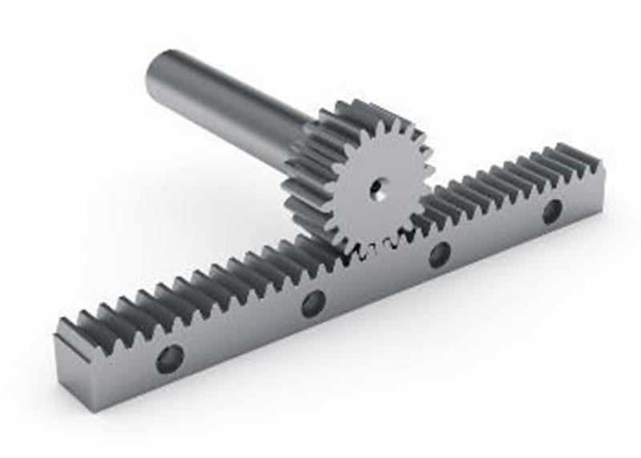 Cremalheira | Fuso trapezoidal | 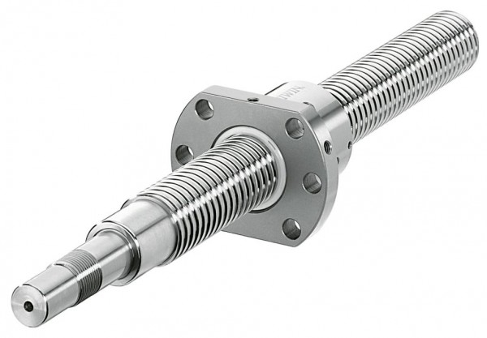 Fuso esférico | NAO POSSUI |  |  |  | http://produto.mercadolivre.com.br/MLB-803873139-fuso-trapezoidal-em-aco-macico-1045-tr20x1000mm-passo-4mm-_JM | 129 | 1
 | n | Cuidados com a peça (sensores de força) | 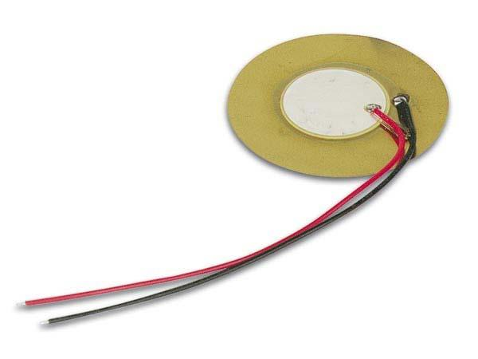 Sensor de corrente | 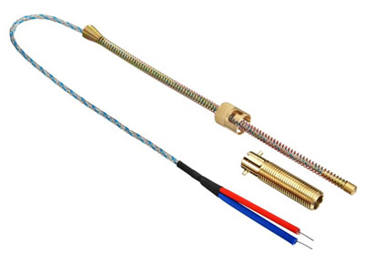 Sensor com mola | 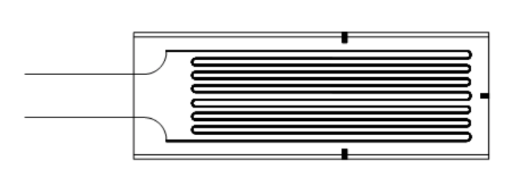 Extensômetro | 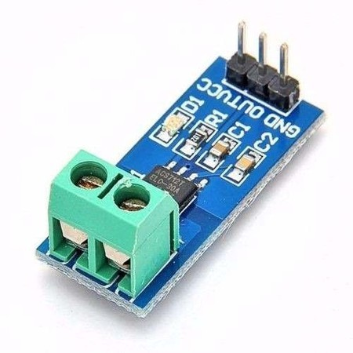 Sensor de corrente | 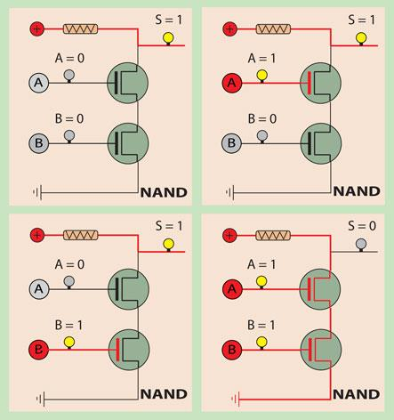 Circuito Analógico | 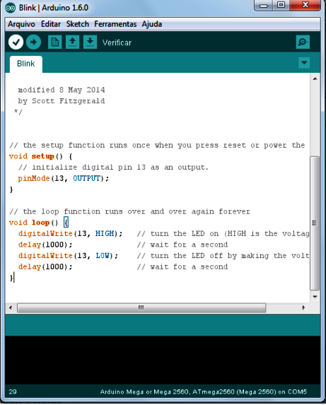 Via Software | NAO POSSUI |  | - | 0
 | o | Compressor de ar | PERGUNTAR PARA O FABIO QUAL COMPRESSOR O INSPER VAI DISPONIBILIZAR
 |  |  |  |  |  |  |  |  |  | SOMA | 1045.35

 |  |  |  |  |  |  |  |  |  |  |  |  |  |  | ___

V2 | a5 | b5 | c1 | d2 | e1 | f1 | g2 | h1 | i2 | j2 | k1 | l2 | m2 | n2

